PDP 페이지 실습
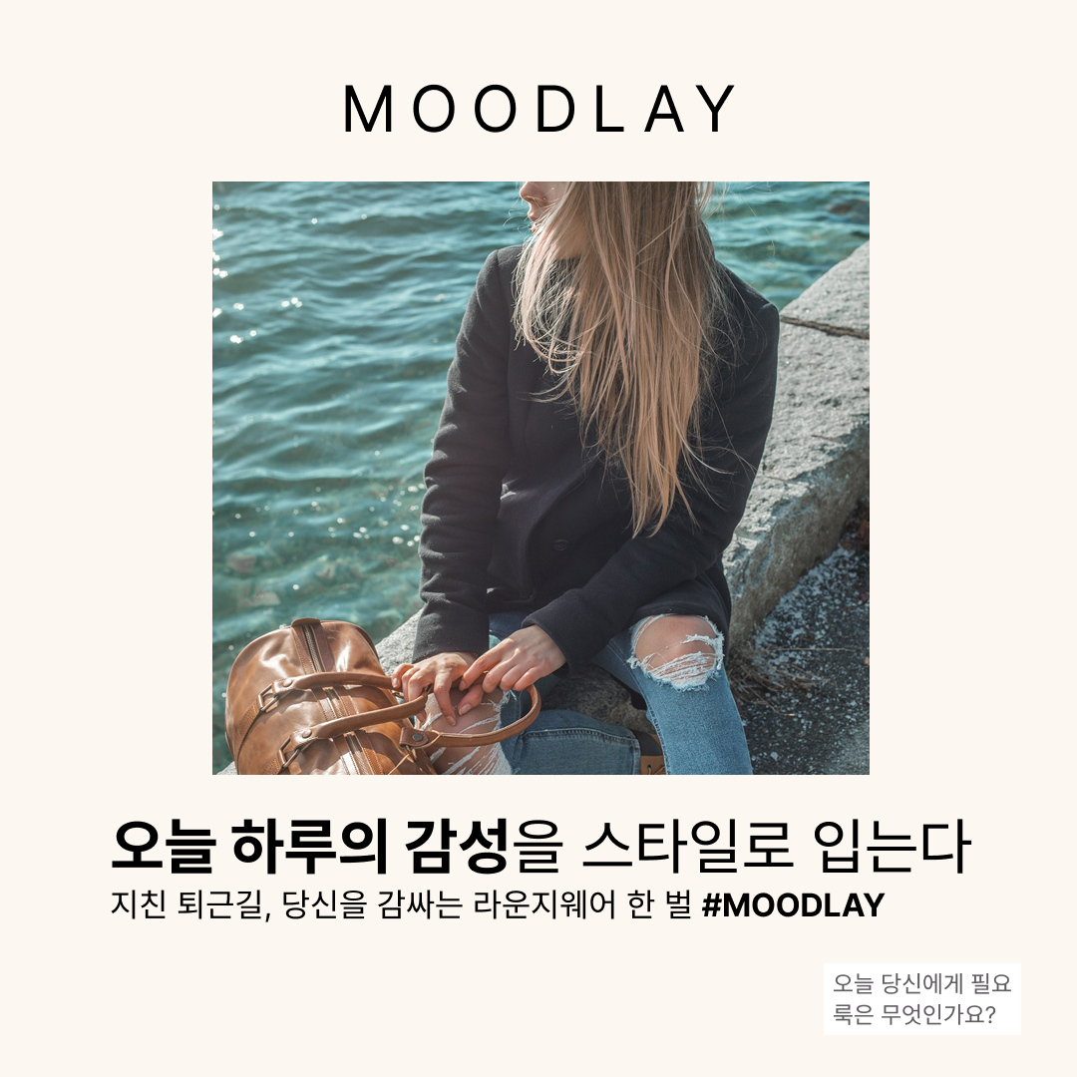
*PDP 페이지 기획 실습
1) 문제인식
기분에 따라 옷을 입고싶지만, 무엇을 입을지 모름 자신과 어울리는 패션 큐레이션X 오프라인 매장에 가는 것이 힘듬 | "고민되는 아침, MOODLAY에서 당신 하루의 색깔을 입어보세요" "오늘 감성을 원단에 물들이는 손안의 패션 큐레이터, MOODLAY"
2) 공감대 형성
패션과 자아를 동일시 욕구 But, 큐레이션 어려움 나의 감성을 패션으로 표현하고 싶음 감성에 기반한 소비 패턴이 있지만, 감성 범주화&추천 플랫폼X | “오늘의 나를 가장 잘 아는 브랜드, 그래서 내일도 다시 찾게 돼요.”
3) 차별점 제시
감성 기반 패션 추천서비스 리뷰 제시 인스타그램 인플루언서 추천룩 / MOODLAY 감성 패션 리뷰 어워드 | "instagram 인플루언서들의 MOODLAY 추천 큐레이션 룩 업로드 계약" MOODLAY 감성 키워드 속 추천룩 리뷰 사진 및 어워드 보상 사진
4) 정보전달
MOODLAY 감성 기반 키워드 이미지 MOODLAY 추천 큐레이션 이미지
5) 고객 혜택

